直角单晶（常规）五主栅电池片规格书
直角单晶（常规）五主栅电池规格书 锦州阳光能源有限公司
一、产品规格
硅片类型 | 规格尺寸 （mm） |  | 倒角直径 （mm） | 硅片厚度 （μm） | 电阻率 (Ω﹒cm) | 电池面积 （mm)
（常规）直角单晶 | 158.75×158.75±1 |  | 223±1 | 180+20/-10 | 0.5~3 | 251.99
二、产品外观与技术设计
正电极外观
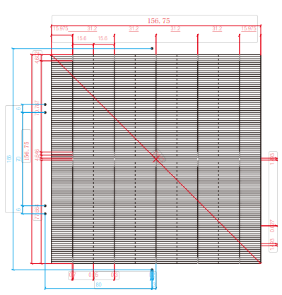 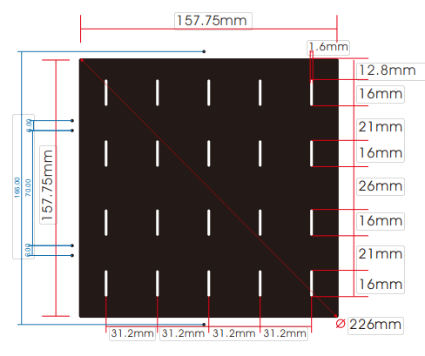

三、产品电性能参数
Code | Efficiency(%) | Pmpp(W) | Voc(V) | Isc(A) | Umpp(V) | Impp(A)
HCM158.75-5BB-223-204 | 20.40% | 5.141 | 0.6506 | 9.4933 | 0.5573 | 8.9881
HCM158.75-5BB-223-203 | 20.30% | 5.115 | 0.6503 | 9.4606 | 0.5572 | 8.9523
HCM158.75-5BB-223-202 | 20.20% | 5.090 | 0.6501 | 9.4208 | 0.5573 | 8.9127
HCM158.75-5BB-223-201 | 20.10% | 5.065 | 0.6499 | 9.3787 | 0.5573 | 8.8720
HCM158.75-5BB-223-200 | 20.00% | 5.040 | 0.6494 | 9.3421 | 0.5569 | 8.8361
HCM158.75-5BB-223-198 | 19.80% | 4.989 | 0.6481 | 9.3252 | 0.5551 | 8.8115
HCM158.75-5BB-223-196 | 19.60% | 4.939 | 0.6422 | 9.3165 | 0.5491 | 8.8108
四、产品测试条件
设备测试 |  | 正面 光谱响应( 外量子效率）
检验条件(STC) | 测试标准 | 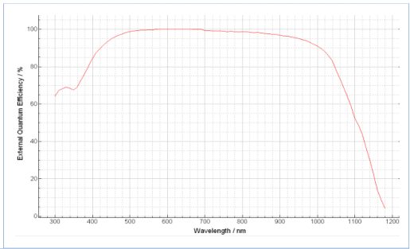
光强 | 1000W/m
光谱 | AM1.5
温度 | 25±2℃
温度系数
参数 | 测试标准
Voc | -0.3 %/℃
Isc | 0.06 %/℃
Pm | -0.39 %/℃

